画面設計
詳細設計書 |  |  | 名称 | 作成者 | 飯濱 |  | 作成日 | 2021-04-05
 |  |  | 顧客詳細画面 | 修正者 | 飯濱 | 修正日 |  | 2021-04-05
画面レイアウト
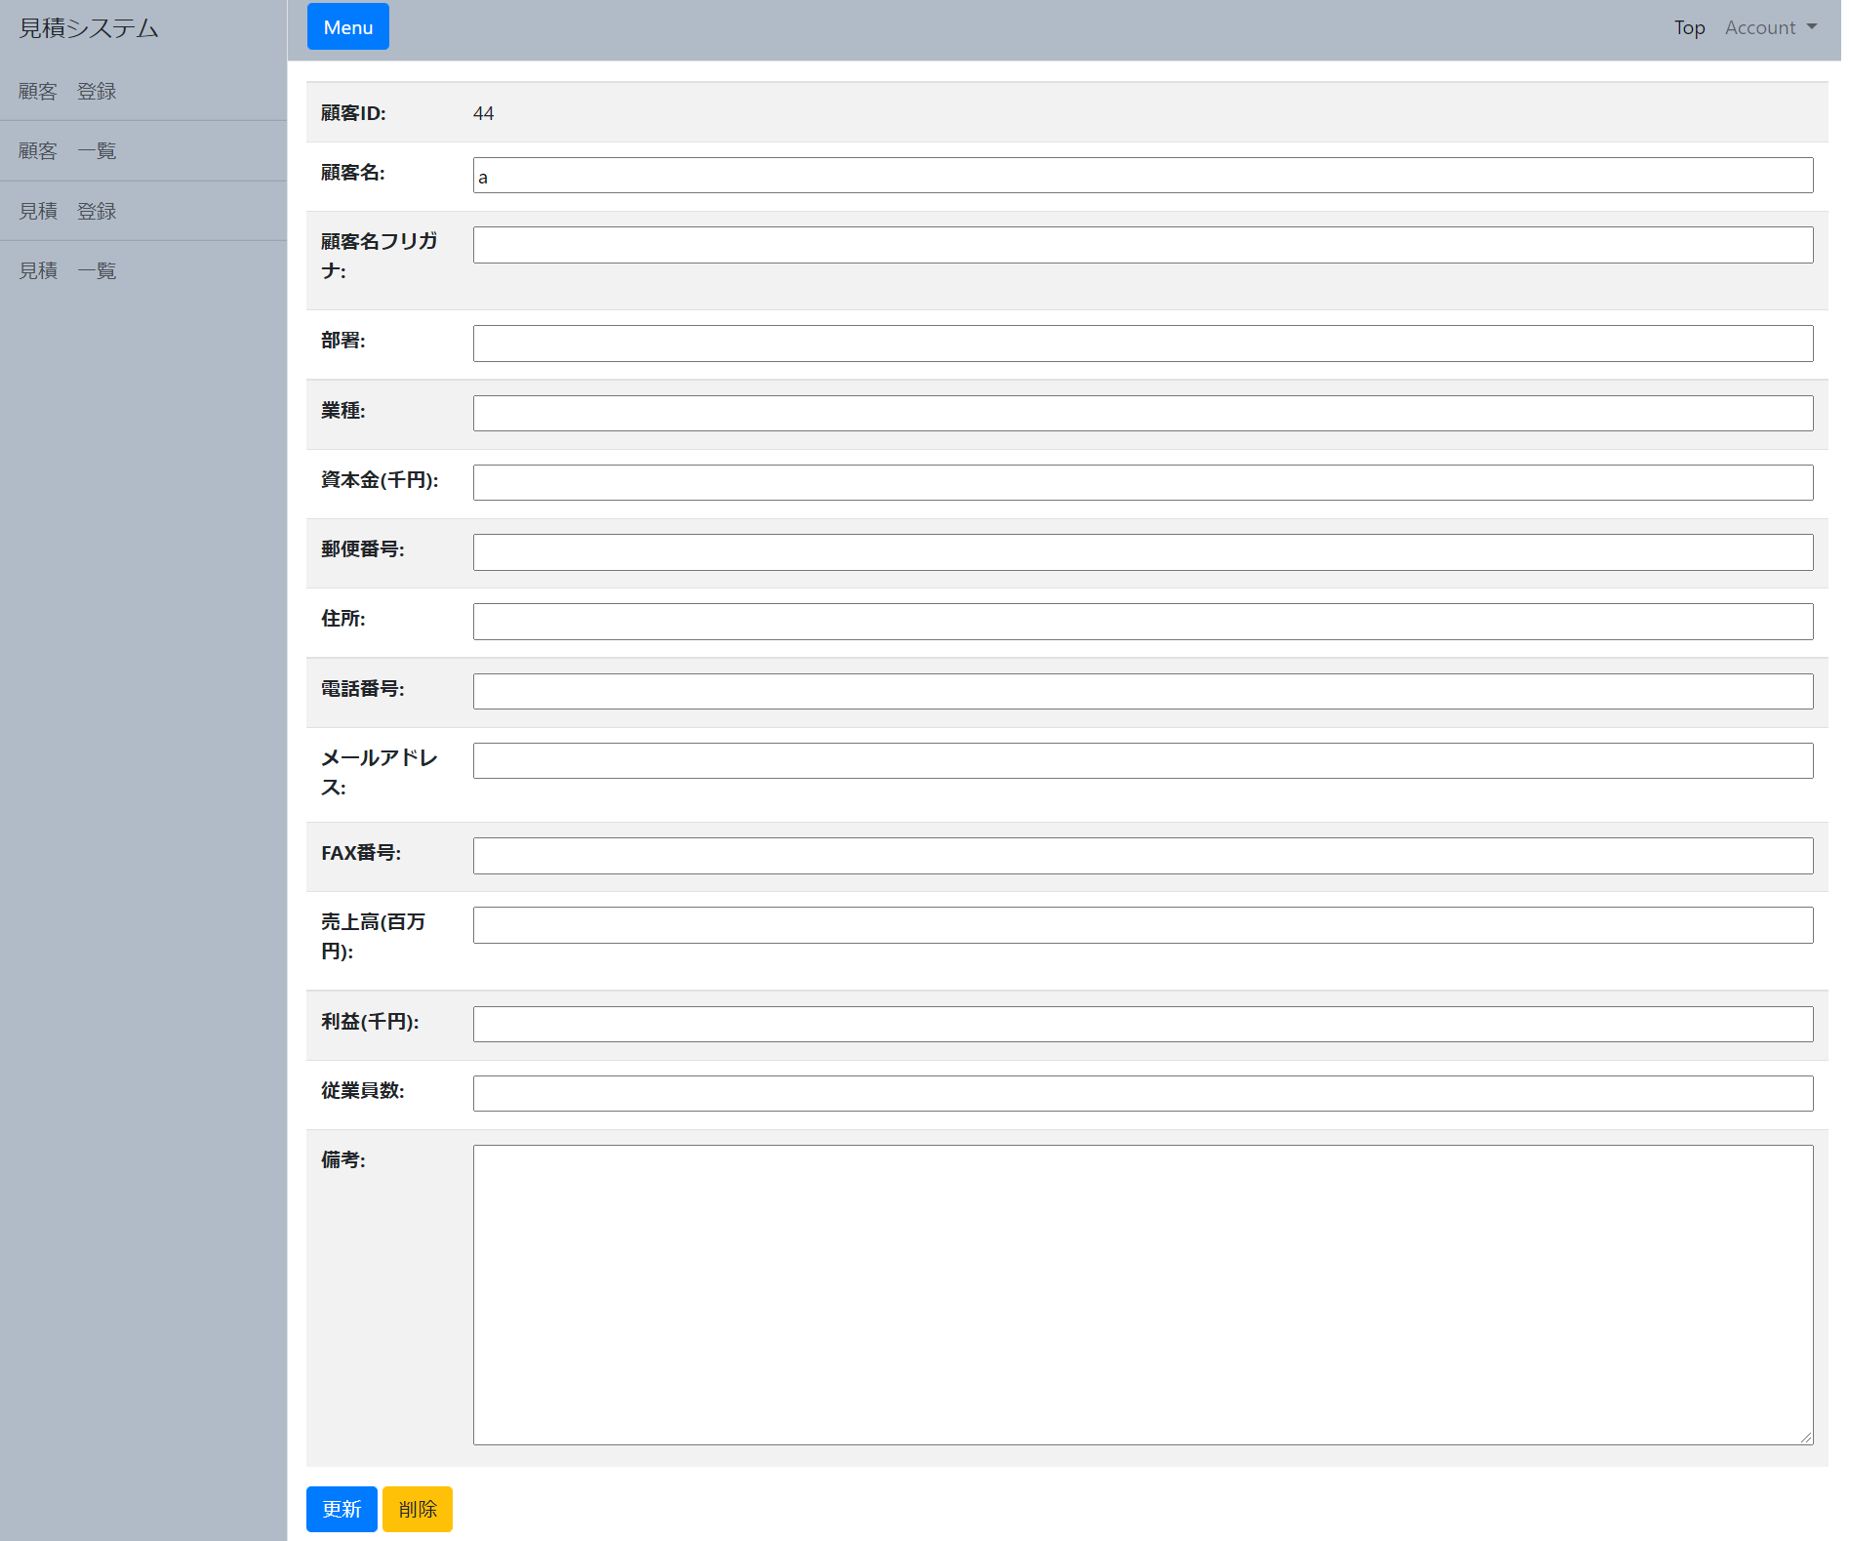

 |  |  |  |  |  |  |  |  | 1,

 |  | 2, | 3,

画面概要

・顧客詳細画面では、登録された顧客情報を表示する。
・登録された顧客情報を修正するための、顧客更新要求があった場合、各フォームに入力された値のバリデーションを行い、問題がない場合は、顧客テーブルに更新を行う。
・顧客削除画面に遷移する。

画面詳細

1,顧客表示更新用入力フォーム
 | 参照する顧客情報を表示 または更新する情報を入力するフォームの一覧

2,更新ボタン
 | 1,顧客表示更新用入力フォーム で入力した情報を、更新するためのボタン

3,削除リンク
 | 顧客削除画面 に遷移するためのリンク

